상품제안서
디지웰 넥 바디 쿨링타올 1매 | 상품코드: S46807

 |  |  |  |  |  |  | 02-713-8555 | www.synergygift.co.kr
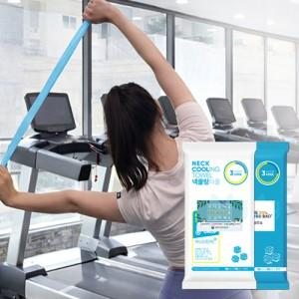

【상세/제작정보】

【인쇄/포장옵션】 | 라벨스티커 / 포장불가능

【공급단가】 | 수량 | 200~ | 500~ | 1,000~ | 3,000~ | 5,000~
*VAT별도 | 단가 | 1,430원 | 1,350원 | 1,280원 | 1,250원 | 1,230원

【상품 URL】 | https://www.synergygift.co.kr:443/src/goods_detail.php?gdno=46807

